Comparatif score Lighthouse
 | Comparatif des scores Lighthouse issus des rapports *

 | Mobile |  |  | Desktop
Page Index.html
 | Avant | Après | Progression | Avant | Après | Progression
Performance | 73 | 0 | -100.00% | 97 | 0 | -100.00%
Accessibilité | 84 | 0 | -100.00% | 81 | 0 | -100.00%
Meilleures pratiques | 93 | 0 | -100.00% | 93 | 0 | -100.00%
SEO | 78 | 0 | -100.00% | 90 | 0 | -100.00%

Page page2.html
 | Avant | Après | Progression | Avant | Après | Progression
Performance | 99 | 0 | -100.00% | 100 | 0 | -100.00%
Accessibilité | 76 | 0 | -100.00% | 76 | 0 | -100.00%
Meilleures pratiques | 93 | 0 | -100.00% | 93 | 0 | -100.00%
SEO | 81 | 0 | -100.00% | 90 | 0 | -100.00%

* les différents rapports sont en pièces jointes
Les chiffres sont exprimées en %
Page index - Mobile
Page contact - Mobile

W3C
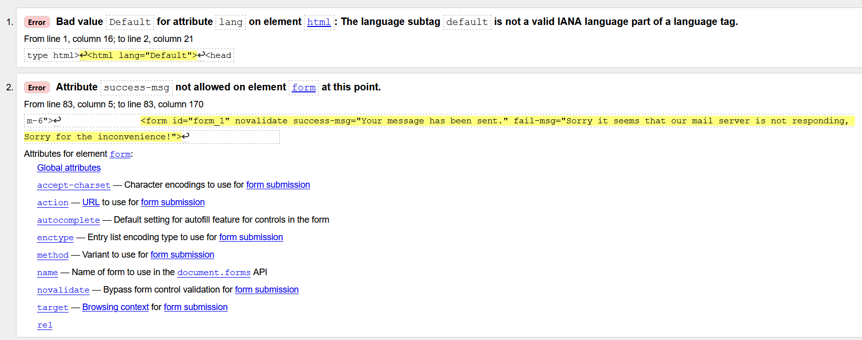
 | Résultats W3C

Pour les fichiers html, pas d'erreur dans les fichiers css

Avant |  | Après

Showing results for https://arnaudg28.github.io/ArnaudGhali_4_01092021/index.html

Showing results for https://arnaudg28.github.io/ArnaudGhali_4_01092021/page2.html

GoogleSearch
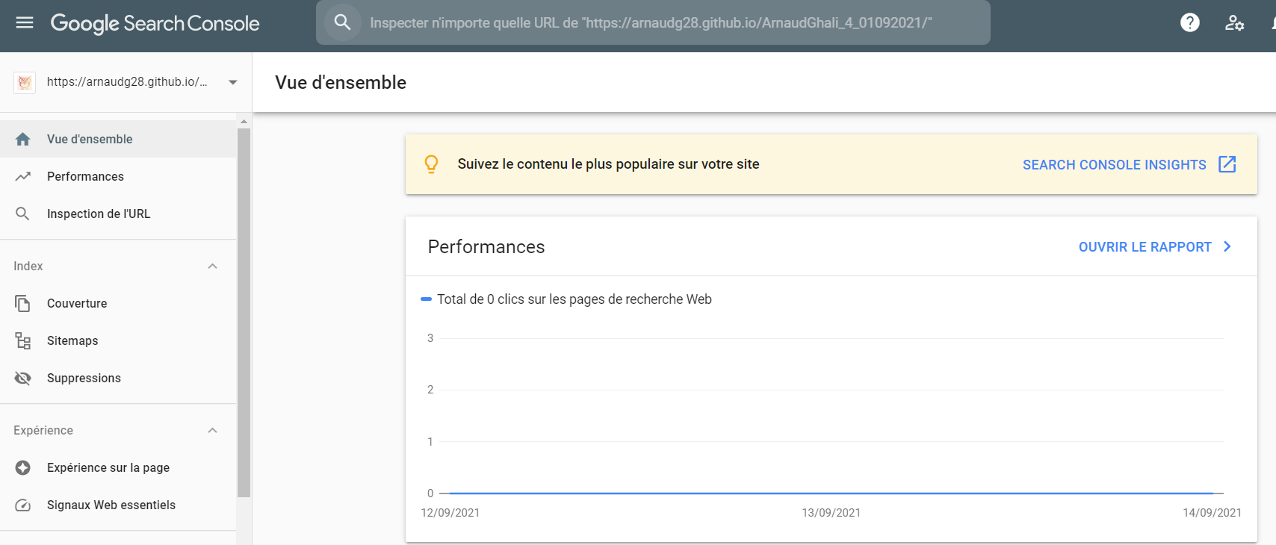

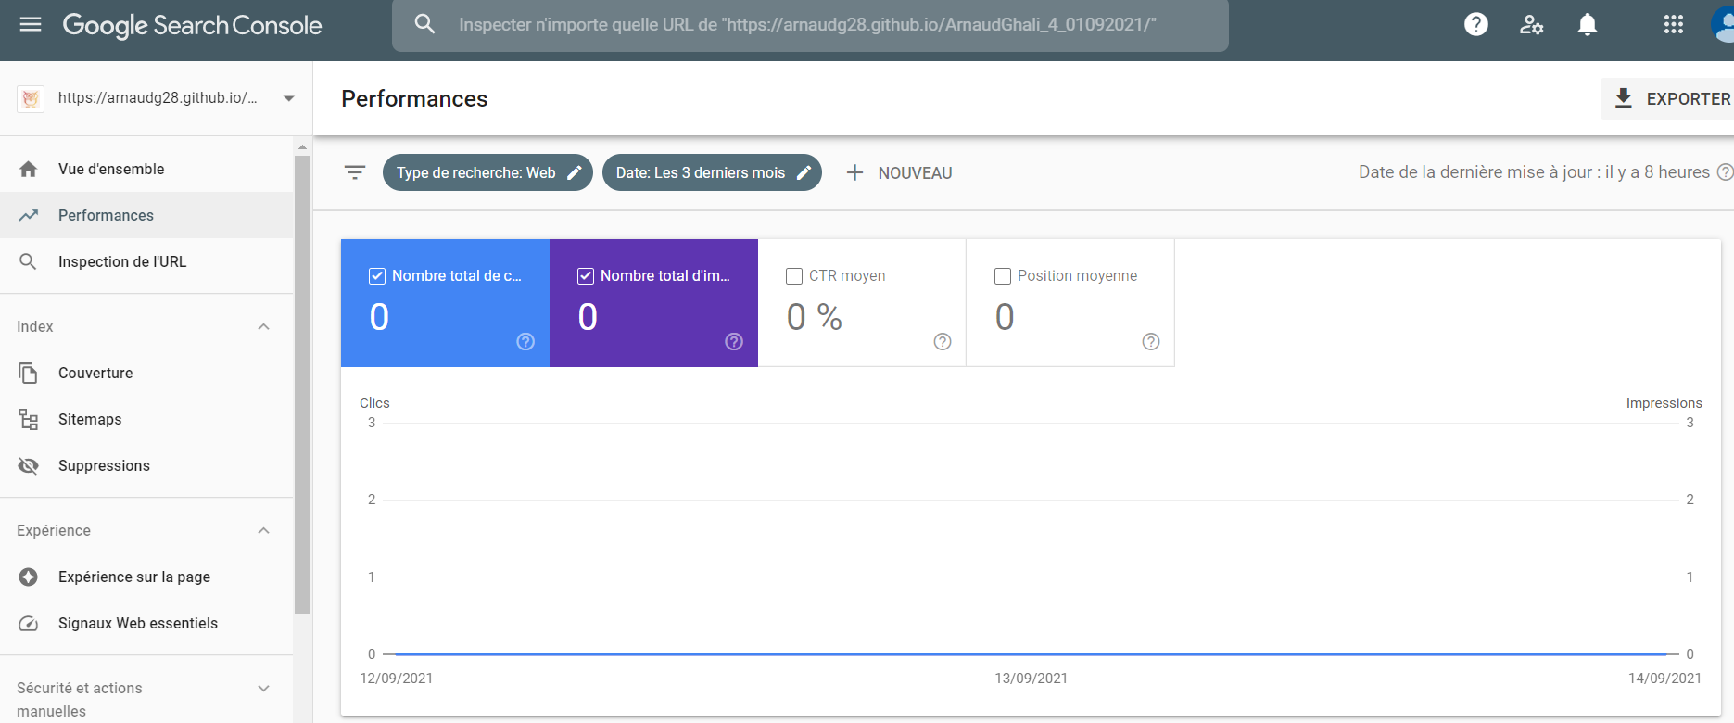
Google Search

Google Analytics
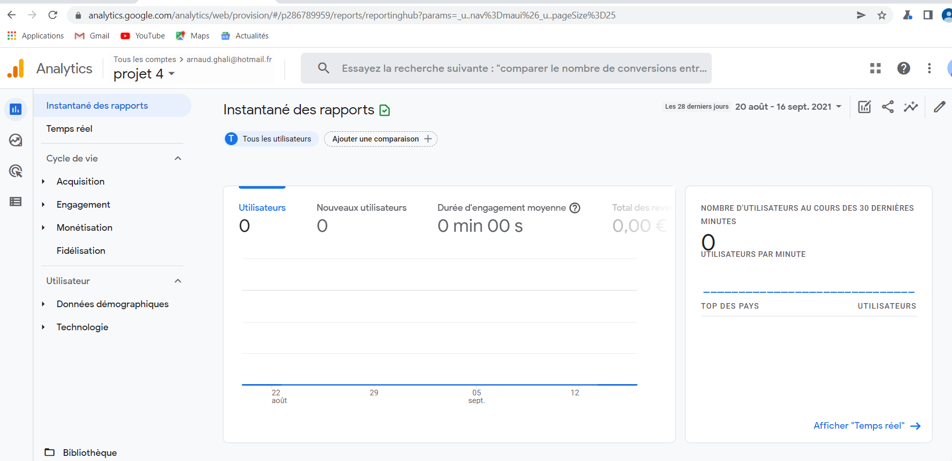
Google Analytics

GTMetrix
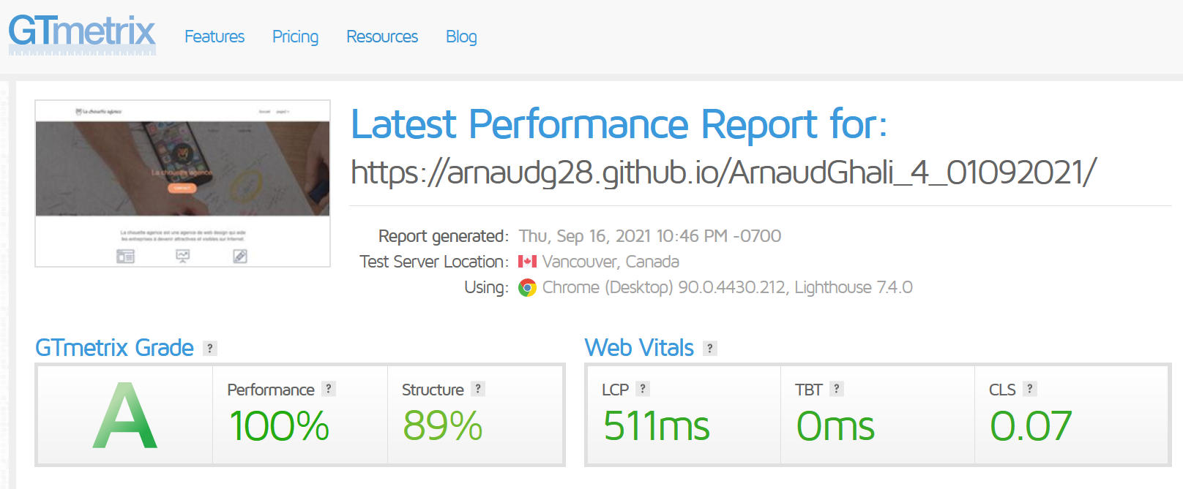
GTMetrix
 | Source : | gtmetrix.com

 | Vitesse de chargement du site

 | Avant

